注意事項
◆LT3の訓練時間について◆

 | ・LT3を受験申請する場合は、LT3の最小限の訓練時間を満足する必要があります。
 | ・LT3の訓練内容は、LT3の訓練シラバスの内容でなければなりません。
 | ・技法（B:圧力法、C:トレーサガス法）ごとに最小限の訓練時間が設定され、それぞれ満足する必要がありますので ご注意ください。

 | ＜LT3の受験申請に必要な最小限の訓練時間＞

 | ・レベル3の訓練時間には、レベル3基礎（NDT共通）の訓練時間8時間を含んでいます。
 | ・また、LT3の受験者はLT2の資格を保持していることが条件となります。

 | ・LT3を受験申請する場合は、次の訓練実施記録に関係する書類①～➂の提出が必要です。
 | ①LT3の訓練実施記録集計表
 | ②レベル3基礎（NDT共通）訓練実施記録
 | ③LT3の訓練実施記録（B:圧力法、C:トレーサガス法の2種類）

◆レベル3基礎訓練の集計表への記載方法について◆
 | LT3を受験する方は、「レベル3基礎（NDT共通）訓練実施記録」に記載されている「訓練実施時間」を「訓練時間集計表」の（B）圧力法と（C）トレーサガス法欄に半分ずつ配分してください。

 |  | ＜レベル3基礎（NDT共通）訓練実施記録＞抜粋
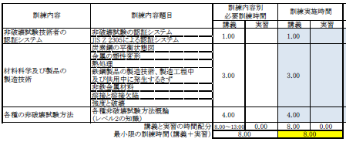

 |  | ＜レベル3訓練実施記録集計表＞抜粋

＊ホームページの（EA3-2）「訓練用シラバス」及び（EA3-3）「新規試験用訓練についての案内」をご覧ください。

